Hoja1
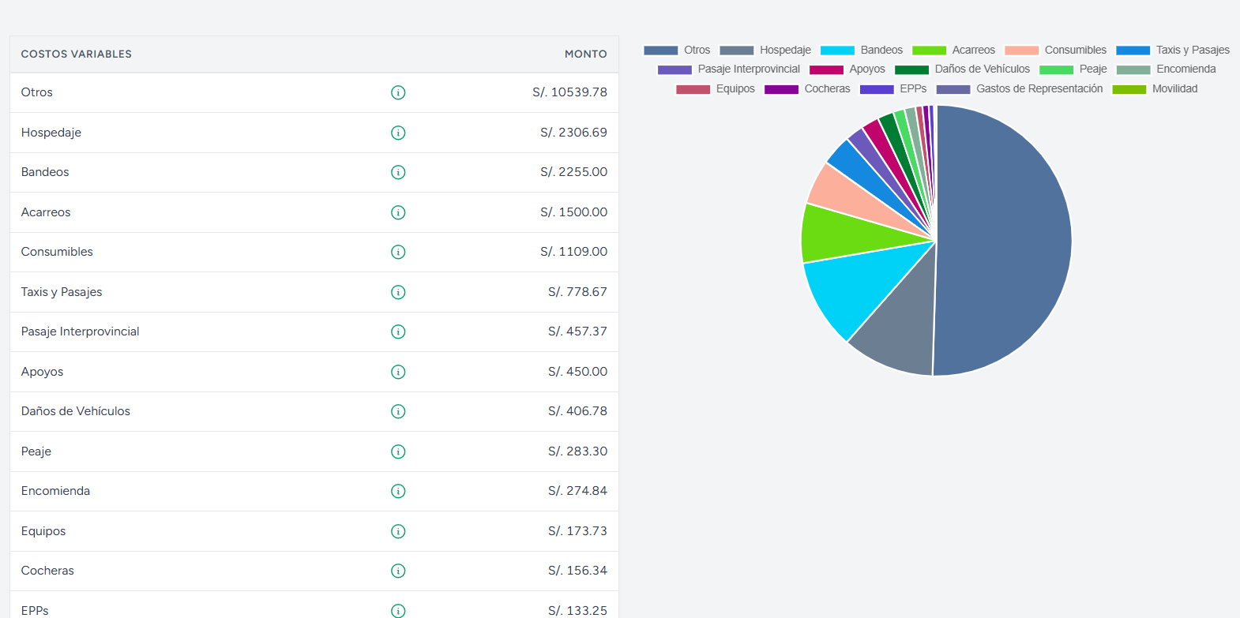
 | 129800

250000 | 100
150000 | 60
 |  |  |  | Utilidad Bruta | en % y soles
 |  |  |  |  |  |  |  | gasto total | 350000 | sin igv | IGV
 |  |  |  |  |  |  |  | gastos con factura | 50000 | sin igv | igv de ingresos | 8000
 | 240 | 195 | 217.5 |  |  |  |  | gastos sin factura | 300000 | sin igv | igv de gastos | 3000
 | enero | feb | mar |  |  |  |  | igv de gastos | 3000 |  | igv a pagar | 5000
 |  |  |  | historial de gasto mes a mes |  |  |  | igv de ingresos | 8000
 |  |  |  |  | gasto por zona mes actual | gasto por zona mes anterior | promedio de gasto anual

aqp | 50 | 75 | 62.5
tac | 70 | 40 | 55
maz | 120 | 80 | 100

